상품제안서
비즈 3in1 맥세이프 고속 무선충전기(갤럭시용) | 상품코드: S41324

 |  |  |  |  |  |  | 02-713-8555 | www.synergygift.co.kr
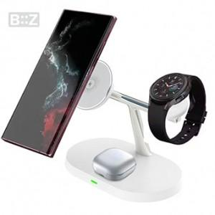

【상세/제작정보】

【인쇄/포장옵션】 | 레이저 / 포장지포장

【공급단가】 | 수량 | 20~ | 100~ | 300~ | 500~ | 1,000~
*VAT별도 | 화이트 | 15,600원 | 14,760원 | 14,040원 | 13,680원 | 13,440원

【상품 URL】 | https://www.synergygift.co.kr:443/src/goods_detail.php?gdno=41324

